상품제안서
노블레스 여행용세트 통합S형 | 상품코드: F30446

 |  |  |  |  |  |  | 02-412-0044 | www.easy1.co.kr
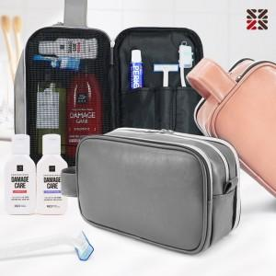

【상세/제작정보】 | <p>●입수량 20개</p><p>●배송비 박스당 5000원(vat별도)​&nbsp;</p>

【인쇄/포장옵션】 | 실크 / 종이케이스

【공급단가】 | 수량 | 100~ | 300~ | 500~ | 1,000~ | 3,000~
*VAT별도 | SA | 13,250원 | 13,030원 | 12,720원 | 12,400원 | 12,180원
 | SB | 14,500원 | 14,260원 | 13,920원 | 13,570원 | 13,340원
 | SC | 14,870원 | 14,630원 | 14,280원 | 13,920원 | 13,680원

【상품 URL】 | https://dev.easy1.co.kr:443/src/goods_detail.php?gdno=30446

